상품제안서
보라 디너 3종세트 | 상품코드: F27955

 |  |  |  |  |  |  | 02-412-0044 | www.easy1.co.kr
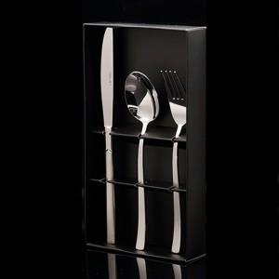

【상세/제작정보】

【인쇄/포장옵션】 | 레이저 / 포장불가능

【공급단가】 | 수량 | 80~ | 240~ | 480~ | 720~ | 960~
*VAT별도 | 단가 | 8,620원 | 8,480원 | 8,280원 | 8,070원 | 7,930원

【상품 URL】 | https://dev.easy1.co.kr:443/src/goods_detail.php?gdno=27955

